Chiffrage
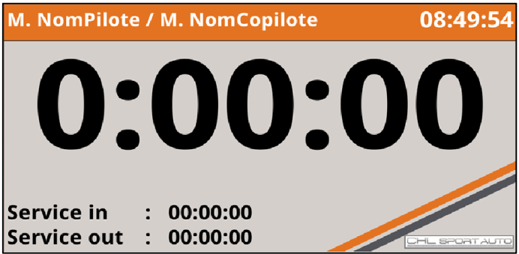
2019-04-07
M.QUILLE |  |  | CHL Sport Auto
 |  |  | Zone Artisanale Boissonnette
 |  |  | 07340 Peaugres

Chiffrage 'Timer'

 |  |  |  |  | n°002

 |  |  | Quantité | Prix Unit. €
 | Installation logiciel sur carte SD – Réparation gratuite |  | 2 | 0
 | Installation logiciel sur carte SD – Nouvelle carte |  | 2 | 50

 |  | Total |  | 100 €

